상품제안서
풍성한명절 경북문경 아삭달콤 문경사과 특 선물세트 12과, 과당350g내외 // 면세 | 상품코드: F30219

 |  |  |  |  |  |  | 02-412-0044 | www.easy1.co.kr
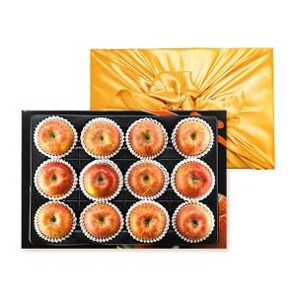

【상세/제작정보】 | 소량구입가능

【인쇄/포장옵션】 | / 포장불가능

【공급단가】 | 수량 | 20~ | 100~ | 300~ | 500~ | 1,000~
*VAT별도 | 단가 | 47,760원 | 46,960원 | 45,770원 | 44,970원 | 43,780원

【상품 URL】 | http://www.easy1.co.kr/src/goods_detail.php?gdno=30219

